Worksheet
GRAFICOS AEREOS

CONDUCTORES MONTERREY, SA DE CV
2019-07-01 - 2019-07-31
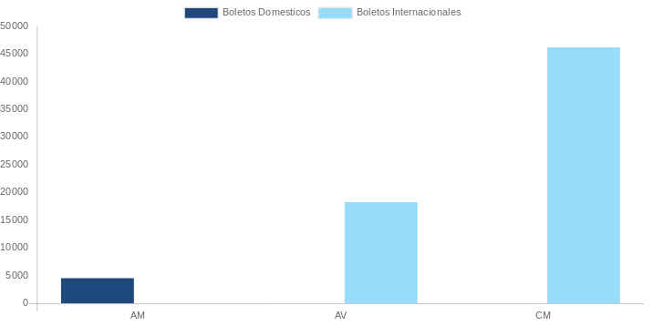

AEROLINEA | CANT | TARIFA/Pesos | %Part
AEROMEXICO | 2 | 5,482 | 6.38%
Total BOLETOS DOMESTICOS | 2 | 5,482 | 6.38%

AEROMEXICO | 2 | 16,978 | 19.77%
AEROVIAS DEL CONTINENTE AMERICANO, S.A. AVIANCA | 3 | 26,335 | 30.66%
COPA | 3 | 21,466 | 24.99%
DELTA AIRLINES | 1 | 15,634 | 18.20%
Total BOLETOS INTERNACIONALES | 9 | 80,413 | 93.62%
Total general | 11 | 85,895 | 100%
El consumo es la tarifa antes de impuestos de iva y tua.
El consumo es de tarifa de servicios de vuelos.(No cargos por cambios y revisados)
Cantidades en Pesos Mexicanos

